1-1
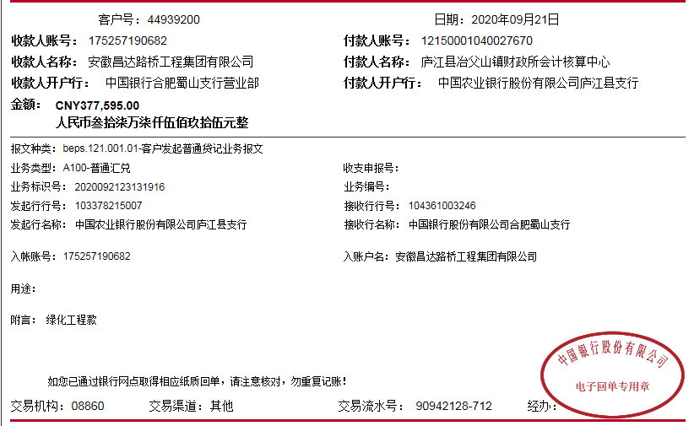
工程款支付证书
工程名称 |  | 庐江县冶父山镇2020年乡村道路（栖凤岭村、石山社区）绿化工程 |  |  |  |  | 建设单位 |  |  |  |  |  |  | ERP编号 |  | 12197 | 档案编号 |  | 2020003
合同金额 |  | 2,600,000.00 |  |  | 中标时间 | 2020.3.12 | 已提供工程资料 |  | 中标通知书、施工合同、投资协议、竣工报告、审计报告 |  |  |  |  | 保存地址 |  | 合肥 | 责任单位 |  | 东部大区
决算金额 |  | 1,258,650.19 |  |  | 决算时间 |  | 项目部印章 |  | 无 |  |  |  |  | 施工人 |  | 何昌宝13856572075 | 区域责任人 | 施迎东 | 省办负责人 | 施迎东
序号 | 经营填写 |  |  |  |  | 工程填写 | 经营填写 |  |  | 财务填写 |  | 经营、工程、质安填写 |  | 区域负责人 |  | 申请部门填写财务核对 |  |  | 本次支付 金额 | 剩余款项
 | 到款情况 |  |  |  |  |  | 暂列金 |  |  | 代缴税金 |  | 其他扣款 |  | 预留款 |  | 成本票
 | 日期 | 工程款金额 | 周转金金额 | 到款银行 | 到款账户 | 完成进度 | 比例 | 金额 | 备注 | 金额 | 备注 | 金额 | 备注 | 金额 | 备注 | 供货单位 | 合同额 | 成本票额
1 | 2020-09-21 | 377,595.00 |  | 中行 | 175 257 190 682 |  | 15.0% | 56,639.25 | 含1个点企税 | 0 |  | 100.00 | 转账费 |  |  | 常州市诚信苗木专业合作社-苗木 开户行：江苏江南农村商业银行股份有限公司 账号：8420 1208 0120 4000 0000 028 | 850,000.00 |  | 255,000.00
 |  |  |  |  |  |  |  |  |  |  |  | 17,154.00 | 清单编制费

合计 |  | 377595 | 0.00 |  |  |  | - | 56,639.25 |  | 0.00 |  | 17,254.00 | - | 0.00 | - | - |  |  | 255,000.00 | 48701.75
本次结算、支付明细 |  | 应支付金额 |  |  | 255000.00 |  | 本次支付金额 |  |  |  |  |  | 小写 | 255,000.00
 |  | 已支付金额 |  |  | 0.00 |  |  |  |  |  |  |  | 大写 | 贰拾伍万伍仟元整

2-1
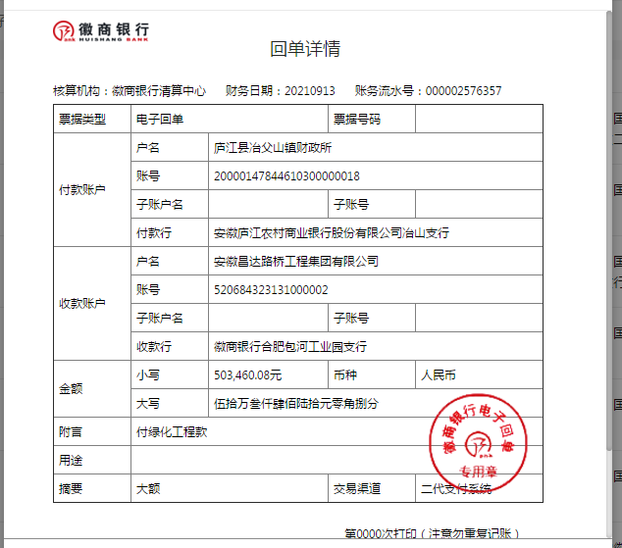
工程款支付证书
工程名称 |  | 庐江县冶父山镇2020年乡村道路（栖凤岭村、石山社区）绿化工程 |  |  |  |  | 建设单位 |  |  |  |  |  |  | ERP编号 |  | 12197 | 档案编号 |  | 2020003
合同金额 |  | 2,600,000.00 |  |  | 中标时间 | 2020.3.12 | 已提供工程资料 |  | 中标通知书、施工合同、投资协议、竣工报告、审计报告 |  |  |  |  | 保存地址 |  | 合肥 | 责任单位 |  | 东部大区
决算金额 |  | 1,258,650.19 |  |  | 决算时间 |  | 项目部印章 |  | 无 |  |  |  |  | 施工人 |  | 何昌宝13856572075 | 区域责任人 | 施迎东 | 省办负责人 | 施迎东
序号 | 经营填写 |  |  |  |  | 工程填写 | 经营填写 |  |  | 财务填写 |  | 经营、工程、质安填写 |  | 区域负责人 |  | 申请部门填写财务核对 |  |  | 本次支付 金额 | 剩余款项
 | 到款情况 |  |  |  |  |  | 暂列金 |  |  | 代缴税金 |  | 其他扣款 |  | 预留款 |  | 成本票
 | 日期 | 工程款金额 | 周转金金额 | 到款银行 | 到款账户 | 完成进度 | 比例 | 金额 | 备注 | 金额 | 备注 | 金额 | 备注 | 金额 | 备注 | 供货单位 | 合同额 | 成本票额
1 | 2020-09-21 | 377,595.00 |  | 中行 | 175 257 190 682 |  | 15.0% | 56,639.25 | 含1个点企税 | 0 |  | 100.00 | 转账费 |  |  | 常州市诚信苗木专业合作社-苗木 开户行：江苏江南农村商业银行股份有限公司 账号：8420 1208 0120 4000 0000 028 | 850,000.00 | 377,595.00 | 255,000.00
 |  |  |  |  |  |  |  |  |  |  |  | 17,154.00 | 清单编制费
2 | 2020-09-30 |  |  |  |  |  |  |  |  |  |  | 50.00 | 转账费 |  |  | 许迎春-机械 开户韩：工商银行庐江四牌楼支行 账号：6222 0313 0200 3395 768 | 65,016.00 | 65,016.00 | 19,504.80
3 | 2020-11-26 |  |  |  |  |  |  |  |  |  |  |  |  |  |  | 熊伟-报销差旅费 开户行：徽商银行太湖支行(安庆市太湖县) 账号：6217 7511 1600 0095 801 |  |  | 5,302.00
4 | 2021-09-13 | 503,460.08 |  | 徽行 | 5206 8432 3131 0000 02 |  | 15.0% | 75,519.01 | 含1个点企税 | 21096.92 | 税金 | 150.00 | 转账费 |  |  | 常州市诚信苗木专业合作社-苗木 开户行：江苏江南农村商业银行股份有限公司 账号：8420 1208 0120 4000 0000 028 | 850,000.00 | 637,623.70 | 382,623.70
 |  |  |  |  |  |  |  |  |  |  |  |  |  |  |  | 许迎春-机械 开户韩：工商银行庐江四牌楼支行 账号：6222 0313 0200 3395 768 | 65,016.00 | 65,016.00 | 45,511.20

合计 |  | 881055.08 | 0.00 |  |  |  | - | 132,158.26 |  | 21,096.92 |  | 17,454.00 | - | 0.00 | - | - |  |  | 707,941.70 | 2404.20
本次结算、支付明细 |  | 应支付金额 |  |  | 428134.90 |  | 本次支付金额 |  |  |  |  |  | 小写 | 428,134.90
 |  | 已支付金额 |  |  | 0.00 |  |  |  |  |  |  |  | 大写 | RMB428134.9

3-1
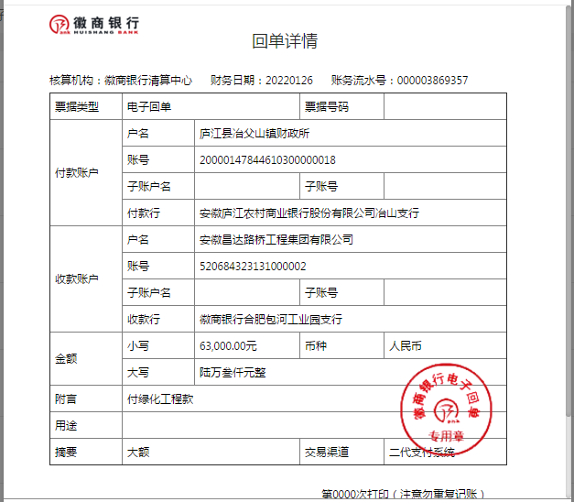
工程款支付证书
工程名称 |  | 庐江县冶父山镇2020年乡村道路（栖凤岭村、石山社区）绿化工程 |  |  |  |  | 建设单位 |  |  |  |  |  |  | ERP编号 |  | 12197 | 档案编号 |  | 2020003
合同金额 |  | 2,600,000.00 |  |  | 中标时间 | 2020.3.12 | 已提供工程资料 |  | 中标通知书、施工合同、投资协议、竣工报告、审计报告 |  |  |  |  | 保存地址 |  | 合肥 | 责任单位 |  | 东部大区
决算金额 |  | 1,258,650.19 |  |  | 决算时间 |  | 项目部印章 |  | 无 |  |  |  |  | 施工人 |  | 何昌宝13856572075 | 区域责任人 | 施迎东 | 省办负责人 | 施迎东
序号 | 经营填写 |  |  |  |  | 工程填写 | 经营填写 |  |  | 财务填写 |  | 经营、工程、质安填写 |  | 区域负责人 |  | 申请部门填写财务核对 |  |  | 本次支付 金额 | 剩余款项
 | 到款情况 |  |  |  |  |  | 暂列金 |  |  | 代缴税金 |  | 其他扣款 |  | 预留款 |  | 成本票
 | 日期 | 工程款金额 | 周转金金额 | 到款银行 | 到款账户 | 完成进度 | 比例 | 金额 | 备注 | 金额 | 备注 | 金额 | 备注 | 金额 | 备注 | 供货单位 | 合同额 | 成本票额
1 | 2020-09-21 | 377,595.00 |  | 中行 | 175 257 190 682 |  | 15.0% | 56,639.25 | 含1个点企税 | 0 |  | 100.00 | 转账费 |  |  | 常州市诚信苗木专业合作社-苗木 开户行：江苏江南农村商业银行股份有限公司 账号：8420 1208 0120 4000 0000 028 | 850,000.00 | 377,595.00 | 255,000.00
 |  |  |  |  |  |  |  |  |  |  |  | 17,154.00 | 清单编制费
2 | 2020-09-30 |  |  |  |  |  |  |  |  |  |  | 50.00 | 转账费 |  |  | 许迎春-机械 开户韩：工商银行庐江四牌楼支行 账号：6222 0313 0200 3395 768 | 65,016.00 | 65,016.00 | 19,504.80
3 | 2020-11-26 |  |  |  |  |  |  |  |  |  |  |  |  |  |  | 熊伟-报销差旅费 开户行：徽商银行太湖支行(安庆市太湖县) 账号：6217 7511 1600 0095 801 |  |  | 5,302.00
4 | 2021-09-13 | 503,460.08 |  | 徽行 | 5206 8432 3131 0000 02 |  | 15.0% | 75,519.01 | 含1个点企税 | 21096.92 | 税金 | 150.00 | 转账费 |  |  | 常州市诚信苗木专业合作社-苗木 开户行：江苏江南农村商业银行股份有限公司 账号：8420 1208 0120 4000 0000 028 | 850,000.00 | 637,623.70 | 382,623.70
 |  |  |  |  |  |  |  |  |  |  |  |  |  |  |  | 许迎春-机械 开户韩：工商银行庐江四牌楼支行 账号：6222 0313 0200 3395 768 | 65,016.00 | 65,016.00 | 45,511.20
5 | 2022-01-26 | 63,000.00 |  | 徽行 | 5206 8432 3131 0000 02 |  | 15.0% | 9,450.00 | 含1个点企税 | 1348.26 | 本地2%增值税1155.96，附加138.72，水利基金34.68，印花税18.9 | 50.00 | 转账费 |  |  | 常州市诚信苗木专业合作社-苗木 开户行：江苏江南农村商业银行股份有限公司 账号：8420 1208 0120 4000 0000 028 | 850,000.00 |  | 37,671.04
 |  |  |  |  |  |  |  |  |  |  |  | 16,884.90 | 熊伟和张海峰工资

合计 |  | 944055.08 | 0.00 |  |  |  | - | 141,608.26 |  | 22,445.18 |  | 34,388.90 | - | 0.00 | - | - |  |  | 745,612.74 | 0.00
本次结算、支付明细 |  | 应支付金额 |  |  | 37671.04 |  | 本次支付金额 |  |  |  |  |  | 小写 | 37,671.04
 |  | 已支付金额 |  |  | 0.00 |  |  |  |  |  |  |  | 大写 | RMB37671.04

4-1
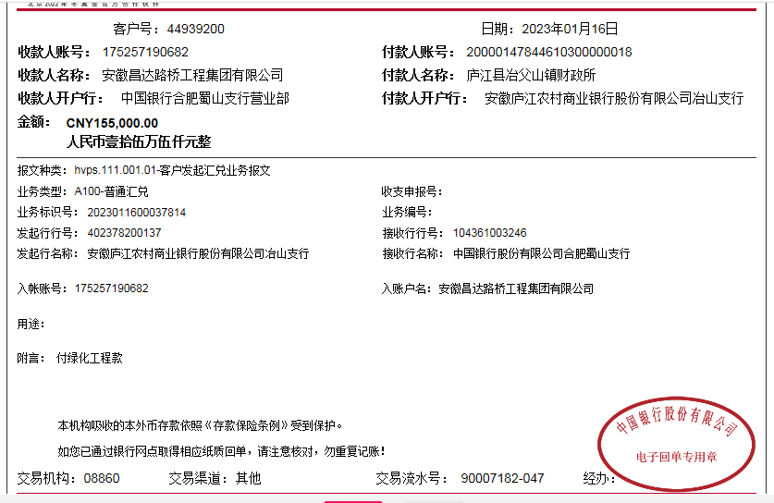
工程款支付证书
工程名称 |  | 庐江县冶父山镇2020年乡村道路（栖凤岭村、石山社区）绿化工程 |  |  |  |  | 建设单位 |  |  |  |  |  |  | ERP编号 |  | 12197 | 档案编号 |  | 2020003
合同金额 |  | 2,600,000.00 |  |  | 中标时间 | 2020.3.12 | 已提供工程资料 |  | 中标通知书、施工合同、投资协议、竣工报告、审计报告 |  |  |  |  | 保存地址 |  | 合肥 | 责任单位 |  | 东部大区
决算金额 |  | 1,258,650.19 |  |  | 决算时间 |  | 项目部印章 |  | 无 |  |  |  |  | 施工人 |  | 何昌宝13856572075 | 区域责任人 | 施迎东 | 省办负责人 | 施迎东
序号 | 经营填写 |  |  |  |  | 工程填写 | 经营填写 |  |  | 财务填写 |  | 经营、工程、质安填写 |  | 区域负责人 |  | 申请部门填写财务核对 |  |  | 本次支付 金额 | 剩余款项
 | 到款情况 |  |  |  |  |  | 暂列金 |  |  | 代缴税金 |  | 其他扣款 |  | 预留款 |  | 成本票
 | 日期 | 工程款金额 | 周转金金额 | 到款银行 | 到款账户 | 完成进度 | 比例 | 金额 | 备注 | 金额 | 备注 | 金额 | 备注 | 金额 | 备注 | 供货单位 | 合同额 | 成本票额
1 | 2020-09-21 | 377,595.00 |  | 中行 | 175 257 190 682 |  | 15.0% | 56,639.25 | 含1个点企税 | 0 |  | 100.00 | 转账费 |  |  | 常州市诚信苗木专业合作社-苗木 开户行：江苏江南农村商业银行股份有限公司 账号：8420 1208 0120 4000 0000 028 | 850,000.00 | 377,595.00 | 255,000.00
 |  |  |  |  |  |  |  |  |  |  |  | 17,154.00 | 清单编制费
2 | 2020-09-30 |  |  |  |  |  |  |  |  |  |  | 50.00 | 转账费 |  |  | 许迎春-机械 开户韩：工商银行庐江四牌楼支行 账号：6222 0313 0200 3395 768 | 65,016.00 | 65,016.00 | 19,504.80
3 | 2020-11-26 |  |  |  |  |  |  |  |  |  |  |  |  |  |  | 熊伟-报销差旅费 开户行：徽商银行太湖支行(安庆市太湖县) 账号：6217 7511 1600 0095 801 |  |  | 5,302.00
4 | 2021-09-13 | 503,460.08 |  | 徽行 | 5206 8432 3131 0000 02 |  | 15.0% | 75,519.01 | 含1个点企税 | 21096.92 | 税金 | 150.00 | 转账费 |  |  | 常州市诚信苗木专业合作社-苗木 开户行：江苏江南农村商业银行股份有限公司 账号：8420 1208 0120 4000 0000 028 | 850,000.00 | 637,623.70 | 382,623.70
 |  |  |  |  |  |  |  |  |  |  |  |  |  |  |  | 许迎春-机械 开户韩：工商银行庐江四牌楼支行 账号：6222 0313 0200 3395 768 | 65,016.00 | 65,016.00 | 45,511.20
5 | 2022-01-26 | 63,000.00 |  | 徽行 | 5206 8432 3131 0000 02 |  | 15.0% | 9,450.00 | 含1个点企税 | 1348.26 | 本地2%增值税1155.96，附加138.72，水利基金34.68，印花税18.9 | 50.00 | 转账费 |  |  | 常州市诚信苗木专业合作社-苗木 开户行：江苏江南农村商业银行股份有限公司 账号：8420 1208 0120 4000 0000 028 | 850,000.00 |  | 37,671.04
 |  |  |  |  |  |  |  |  |  |  |  | 16,884.90 | 熊伟和张海峰工资
6 | 2023-01-16 | 155,000.00 |  | 中行 | 175 257 190 682 |  | 15% | 47,189.27 | 全部管理费 | 3,317.14 | 税金 | 100.00 | 转账费 |  |  | 常州市诚信苗木专业合作社-苗木 开户行：江苏江南农村商业银行股份有限公司 账号：8420 1208 0120 4000 0000 028 | 850,000.00 |  | 104393.59

合计 |  | 1099055.08 | 0.00 |  |  |  | - | 188,797.53 |  | 25,762.32 |  | 34,488.90 | - | 0.00 | - | - |  |  | 850,006.33 | 0.00
本次结算、支付明细 |  | 应支付金额 |  |  | 104393.59 |  | 本次支付金额 |  |  |  |  |  | 小写 | 104,393.59
 |  | 已支付金额 |  |  | 0.00 |  |  |  |  |  |  |  | 大写 | RMB104393.59

